設定詳細
設定詳細

■レルム設定
 | ◆認証機能のレルム
 |  | # | 項目 | 値 | 業務 | 画面入力 | コンフィグ | 備考
 |  | 1 | 一般＞レルム名 | authentication | 認証機能構築 | ＿ | 〇 | 任意のため、設計で決めた値とする
 |  | 2 | トークン＞アクセストークン生存期間 | 5分 | 認証機能構築 | ＿ | 〇 | デフォルトは5分

■クライアント設定
 | ◆認証機能クライアント画面
 |  | Masterレルムのadmin-cliで、Resource Owner Password Credentials Grantでトークンを取得する

 | ◆認証機能APIサーバ
 |  | Masterレルムのadmin-cliで、Admin APIを叩く
 |  | イントロスペクションはしない、失敗したら再度トークンを取得させる仕組みにする

 | ◆WebApp
 |  | # | 項目 | 値 | 業務 | 画面入力 | コンフィグ | 備考
 |  | 1 | 設定＞クライアントID | webapp | 認証機能構築 | ＿ | 〇 | 任意のため、設計で決めた値とする
 |  | 2 | 設定＞アクセスタイプ | confidential | 認証機能構築 | ＿ | ＿ | 補足シートを参照のこと
 |  | 3 | 設定＞標準フローの有効 | オン | 認証機能構築 | ＿ | ＿ | ＿
 |  | 4 | 設定＞インプリシット・フローの有効 | オフ | 認証機能構築 | ＿ | ＿ | ＿
 |  | 5 | 設定＞ダイレクト・アクセス・グラントの有効 | オン | 認証機能構築 | ＿ | ＿ | Resource Owner Password Credentials Grantを使うため
 |  | 6 | 設定＞有効なリダイレクト URI | * | 認証機能構築 | ＿ | ＿ | ＿
 |  | 7 | 設定＞Web オリジン | + | 認証機能構築 | ＿ | ＿ | ＿

 | ◆データカタログ作成ツールAPIサーバ（支援サービス群）
 |  | # | 項目 | 値 | 業務 | 画面入力 | コンフィグ | 備考
 |  | 1 | 設定＞クライアントID | catalog_tool_app | 認証機能構築 | ＿ | 〇 | 任意のため、設計で決めた値とする
 |  | 2 | 設定＞アクセスタイプ | bearer-only | 認証機能構築 | ＿ | ＿ | 補足シートを参照のこと

 | ◆来歴管理 （複数の場合は値を変更する必要あり）
 |  | # | 項目 | 値 | 業務 | 画面入力 | コンフィグ | 備考
 |  | 1 | 設定＞クライアントID | provenance | 認証機能構築 | ＿ | 〇 | 任意のため、設計で決めた値とする
 |  | 2 | 設定＞アクセスタイプ | bearer-only | 認証機能構築 | ＿ | ＿ | 補足シートを参照のこと
 |  | ※現状は単数の想定

 | ◆契約管理（複数の場合は値を変更する必要あり）
 |  | # | 項目 | 値 | 業務 | 画面入力 | コンフィグ | 備考
 |  | 1 | 設定＞クライアントID | contract | 認証機能構築 | ＿ | 〇 | 任意のため、設計で決めた値とする
 |  | 2 | 設定＞アクセスタイプ | confidential | 認証機能構築 | ＿ | ＿ | 補足シートを参照のこと
 |  | 3 | 設定＞標準フローの有効 | オフ | 認証機能構築 | ＿ | ＿ | ＿
 |  | 4 | 設定＞インプリシット・フローの有効 | オフ | 認証機能構築 | ＿ | ＿ | ＿
 |  | 5 | 設定＞ダイレクト・アクセス・グラントの有効 | オン | 認証機能構築 | ＿ | ＿ | ＿
 |  | ※現状は単数の想定

 | ◆認証サーバ画面
 |  | # | 項目 | 値 | 業務 | 画面入力 | コンフィグ | 備考
 |  | 1 | 設定＞レルム | master | 認証機能構築
 |  | 2 | 設定＞クライアントID | authentication_default | 認証機能構築 | ＿ | 〇 | 任意のため、設計で決めた値とする
 |  | 3 | 設定＞アクセスタイプ | confidential | 認証機能構築 | ＿ | ＿ | 補足シートを参照のこと
 |  | 4 | 設定＞標準フローの有効 | オン | 認証機能構築 | ＿ | ＿ | ＿
 |  | 5 | 設定＞インプリシット・フローの有効 | オフ | 認証機能構築 | ＿ | ＿ | ＿
 |  | 6 | 設定＞ダイレクト・アクセス・グラントの有効 | オン | 認証機能構築
 |  | 7 | 設定＞有効なリダイレクト URI | * | 認証機能構築
 |  | 8 | 設定＞Web オリジン | + | 認証機能構築 | ＿ | ＿ | ＿
 |  | ※fastapiのsetteings.pyの書き換えも必要

 | ◆利用者コネクタ
 |  | # | 項目 | 値 | 業務 | 画面入力 | コンフィグ | 備考
 |  | 1 | 設定＞クライアントID | 利用者コネクタのURL | CADDE利用者登録（データ利用者） | 〇 | ＿ | ＿
 |  | 2 | 設定＞アクセスタイプ | confidential | CADDE利用者登録（データ利用者） | ＿ | ＿ | 補足シートを参照のこと 利用者コネクタはトークン交換でトークンを発行するためconfidential
 |  | 3 | 設定＞標準フローの有効 | オン | CADDE利用者登録（データ利用者） | ＿ | ＿ | ＿
 |  | 4 | 設定＞インプリシット・フローの有効 | オフ | CADDE利用者登録（データ利用者） | ＿ | ＿ | ＿
 |  | 5 | 設定＞ダイレクト・アクセス・グラントの有効 | オン | CADDE利用者登録（データ利用者） | ＿ | ＿ | ＿
 |  | 6 | 設定＞サービス・アカウントの有効 | オフ | CADDE利用者登録（データ利用者） | ＿ | ＿ | ＿
 |  | 7 | 設定＞有効なリダイレクト URI | * | 認証機能構築
 |  | 8 | 設定＞Web オリジン | + | 認証機能構築 | ＿ | ＿ | ＿
 |  | 9 | マッパー＞名前 | マッピングする属性のキー名(user, org, aal) | CADDE利用者登録（データ利用者） | ＿ | 〇 | マッパーはこのクライアントで発行するトークンの内容を設定する
 |  | 10 | マッパー＞マッパータイプ | User Attribute | CADDE利用者登録（データ利用者） | ＿ | ＿ | ユーザ属性からの値のため
 |  | 11 | マッパー＞ユーザー属性 | マッピングする属性のキー名(user, org, aal) | CADDE利用者登録（データ利用者） | ＿ | 〇 | ユーザ情報のどの属性かを指定
 |  | 12 | マッパー＞トークンクレーム名 | マッピングする属性のキー名(user, org, aal) | CADDE利用者登録（データ利用者） | ＿ | 〇 | ユーザ属性を別の表示に変えることができる 変える必要はないため、ユーザ属性をそのまま入力
 |  | 13 | マッパー＞クレームJSONタイプ | String | CADDE利用者登録（データ利用者） | ＿ | ＿ | ＿
 |  | 14 | マッパー＞IDトークンに追加 | オン | CADDE利用者登録（データ利用者） | ＿ | ＿ | ＿
 |  | 15 | マッパー＞アクセストークンに追加 | オン | CADDE利用者登録（データ利用者） | ＿ | ＿ | ＿
 |  | 16 | マッパー＞UserInfoに追加 | オン | CADDE利用者登録（データ利用者） | ＿ | ＿ | トークン交換の関係上必要 おそらくID連携の際にUserInfo URLを内部的に使っている？
 |  | 17 | マッパー＞マルチバリュー | オフ | CADDE利用者登録（データ利用者） | ＿ | ＿ | ##によって区切られた値を配列にするため
 |  | 18 | マッパー＞属性値の集約 | オフ | CADDE利用者登録（データ利用者） | ＿ | ＿ | ＿

認可サーバ連携用としては不要
 | ◆認可サーバAPIサーバ（認可サーバ連携用クライアントとしても兼用）
 |  | # | 項目 | 値 | 業務 | 画面入力 | コンフィグ | 備考
 |  | 1 | 設定＞クライアントID | [CADDEユーザID]_authz_app | CADDE利用者登録（データ提供者） | ＿ | 〇 | 判別するためデータ提供者のCADDEユーザIDを使った名前にする 認可サーバをデプロイする人がコンフィグに設定
 |  | 2 | 設定＞アクセスタイプ | confidential | CADDE利用者登録（データ提供者） | ＿ | ＿
 |  | 3 | 設定＞標準フローの有効 | オン | CADDE利用者登録（データ提供者） | ＿ | ＿ | ＿
 |  | 4 | 設定＞インプリシット・フローの有効 | オフ | CADDE利用者登録（データ提供者） | ＿ | ＿ | ＿
 |  | 5 | 設定＞ダイレクト・アクセス・グラントの有効 | オン | CADDE利用者登録（データ提供者）
 |  | 6 | 設定＞有効なリダイレクト URI | * | CADDE利用者登録（データ提供者）
 |  | 7 | 設定＞Web オリジン | + | CADDE利用者登録（データ提供者） | ＿ | ＿ | ＿
 |  | 8 | マッパー＞名前 | マッピングする属性のキー名(user, org, aal) | CADDE利用者登録（データ提供者） | ＿ | 〇 | マッパーはこのクライアントで発行するトークンの内容を設定する
 |  | 9 | マッパー＞マッパータイプ | User Attribute | CADDE利用者登録（データ提供者） | ＿ | ＿ | ユーザ属性からの値のため
 |  | 10 | マッパー＞ユーザー属性 | マッピングする属性のキー名(user, org, aal) | CADDE利用者登録（データ提供者） | ＿ | 〇 | ユーザ情報のどの属性かを指定
 |  | 11 | マッパー＞トークンクレーム名 | マッピングする属性のキー名(user, org, aal) | CADDE利用者登録（データ提供者） | ＿ | 〇 | ユーザ属性を別の表示に変えることができる 変える必要はないため、ユーザ属性をそのまま入力
 |  | 12 | マッパー＞クレームJSONタイプ | String | CADDE利用者登録（データ提供者） | ＿ | ＿ | ＿
 |  | 13 | マッパー＞IDトークンに追加 | オン | CADDE利用者登録（データ提供者） | ＿ | ＿ | ＿
 |  | 14 | マッパー＞アクセストークンに追加 | オン | CADDE利用者登録（データ提供者） | ＿ | ＿ | ＿
 |  | 15 | マッパー＞UserInfoに追加 | オン | CADDE利用者登録（データ提供者） | ＿ | ＿ | トークン交換の関係上必要 おそらくID連携の際にUserInfo URLを内部的に使っている？
 |  | 16 | マッパー＞マルチバリュー | オフ | CADDE利用者登録（データ提供者） | ＿ | ＿ | ##によって区切られた値を配列にするため
 |  | 17 | マッパー＞属性値の集約 | オフ | CADDE利用者登録（データ提供者） | ＿ | ＿ | ＿

 | ◆データカタログ作成ツールAPIサーバ（オンプレミス）
 |  | # | 項目 | 値 | 業務 | 画面入力 | コンフィグ | 備考
 |  | 1 | 設定＞クライアントID | [CADDEユーザID]_catalog_tool_app | CADDE利用者登録（データ提供者） | ＿ | 〇 | 判別するためデータ提供者のCADDEユーザIDを使った名前にする
 |  | 2 | 設定＞アクセスタイプ | confidential | CADDE利用者登録（データ提供者） | ＿ | ＿
 |  | 3 | 設定＞標準フローの有効 | オン | CADDE利用者登録（データ提供者） | ＿ | ＿ | ＿
 |  | 4 | 設定＞インプリシット・フローの有効 | オフ | CADDE利用者登録（データ提供者） | ＿ | ＿ | ＿
 |  | 5 | 設定＞ダイレクト・アクセス・グラントの有効 | オン | CADDE利用者登録（データ提供者）
 |  | 6 | 設定＞有効なリダイレクト URI | * | CADDE利用者登録（データ提供者）
 |  | 7 | 設定＞Web オリジン | + | CADDE利用者登録（データ提供者） | ＿ | ＿ | ＿
 |  | 8 | マッパー＞名前 | マッピングする属性のキー名(user, org, aal) | CADDE利用者登録（データ提供者） | ＿ | 〇 | マッパーはこのクライアントで発行するトークンの内容を設定する
 |  | 9 | マッパー＞マッパータイプ | User Attribute | CADDE利用者登録（データ提供者） | ＿ | ＿ | ユーザ属性からの値のため
 |  | 10 | マッパー＞ユーザー属性 | マッピングする属性のキー名(user, org, aal) | CADDE利用者登録（データ提供者） | ＿ | 〇 | ユーザ情報のどの属性かを指定
 |  | 11 | マッパー＞トークンクレーム名 | マッピングする属性のキー名(user, org, aal) | CADDE利用者登録（データ提供者） | ＿ | 〇 | ユーザ属性を別の表示に変えることができる 変える必要はないため、ユーザ属性をそのまま入力
 |  | 12 | マッパー＞クレームJSONタイプ | String | CADDE利用者登録（データ提供者） | ＿ | ＿ | ＿
 |  | 13 | マッパー＞IDトークンに追加 | オン | CADDE利用者登録（データ提供者） | ＿ | ＿ | ＿
 |  | 14 | マッパー＞アクセストークンに追加 | オン | CADDE利用者登録（データ提供者） | ＿ | ＿ | ＿
 |  | 15 | マッパー＞UserInfoに追加 | オン | CADDE利用者登録（データ提供者） | ＿ | ＿ | トークン交換の関係上必要 おそらくID連携の際にUserInfo URLを内部的に使っている？
 |  | 16 | マッパー＞マルチバリュー | オフ | CADDE利用者登録（データ提供者） | ＿ | ＿ | ##によって区切られた値を配列にするため
 |  | 17 | マッパー＞属性値の集約 | オフ | CADDE利用者登録（データ提供者） | ＿ | ＿ | ＿

■アイデンティティプロバイダ設定
 | ◆外部IdP
 |  | # | 項目 | 値 | 業務 | 画面入力 | コンフィグ | 備考
 |  | 1 | 設定＞エイリアス | 外部IdPのエイリアス | 外部IdP追加 | 〇 | ＿ | トークン交換時にsubject_issuerに入れる値
 |  | 2 | 設定＞表示名 | 外部IdPのURL | 外部IdP追加 | 〇 | ＿ | URLからエイリアスを取得するため
 |  | 3 | 設定＞認可URL | 外部IdPの認可URL | 外部IdP追加 | 〇 | ＿ | 外部IdPの仕様を参照して記入
 |  | 4 | 設定＞トークンURL | 外部IdPのトークンURL | 外部IdP追加 | 〇 | ＿ | 外部IdPの仕様を参照して記入
 |  | 5 | 設定＞UserInfo URL | 外部IdPのUserInfo URL | 外部IdP追加 | 〇 | ＿ | 外部IdPの仕様を参照して記入
 |  | 6 | 設定＞クライアント認証 | POSTで送信されたクレイアント・シークレット | 外部IdP追加 | ＿ | ＿ | ＿
 |  | 7 | 設定＞クライアントID | 外部IdPのクライアントID | 外部IdP追加 | 〇 | ＿ | 外部IdPの仕様を参照して記入
 |  | 8 | 設定＞クライアントシークレット | 外部IdPのクライアントシークレット | 外部IdP追加 | 〇 | ＿ | 外部IdPの仕様を参照して記入
 |  | 9 | パーミッション＞パーミッション＞名前 | 自動入力 | 外部IdP追加 | ＿ | ＿ | Token Exchangeのためのパーミッション realm-managementクライアントの認可に設定が入る KeycloakのGUIで設定する際は自動入力される
 |  | 10 | パーミッション＞パーミッション＞リソース | 自動入力 | 外部IdP追加 | ＿ | ＿ | Token Exchangeのためのパーミッション realm-managementクライアントの認可に設定が入る KeycloakのGUIで設定する際は自動入力される
 |  | 11 | パーミッション＞パーミッション＞スコープ | token-exchange | 外部IdP追加 | ＿ | ＿ | Token Exchangeのためのパーミッション realm-managementクライアントの認可に設定が入る KeycloakのGUIで設定する際は自動入力される
 |  | 12 | パーミッション＞パーミッション＞ポリシーの適用 | ポリシー＞クライアント＞名前 | 外部IdP追加 | ＿ | ＿ | Token Exchangeのためのパーミッション realm-managementクライアントの認可に設定が入る
 |  | 13 | パーミッション＞ポリシー＞クライアント＞名前 | token_exchange_policy | 外部IdP追加 | ＿ | 〇 | Token Exchangeのためのパーミッション realm-managementクライアントの認可に設定が入る 任意のため、設計で決めた値とする
 |  | 14 | パーミッション＞ポリシー＞クライアント＞クライアント | 利用者コネクタのクライアントID | CADDE利用者登録（外部IdPありかつデータ利用者） | 〇 | ＿ | Token Exchangeのためのパーミッション realm-managementクライアントの認可に設定が入る 利用者コネクタを追加していく

■ユーザ設定
 | ◆CADDEのユーザ
 |  | # | 項目 | 値 | 業務 | 画面入力 | コンフィグ | 備考
 |  | 1 | 詳細＞ユーザー名 | CADDEユーザID | CADDE利用者登録（共通） | 〇 | ＿ | ＿
 |  | 2 | 詳細＞姓 | 姓 | CADDE利用者登録（共通） | 〇 | ＿ | ＿
 |  | 3 | 詳細＞名 | 名 | CADDE利用者登録（共通） | 〇 | ＿ | ＿
 |  | 4 | 詳細＞メールアドレス | メールアドレス | CADDE利用者登録（共通） | 〇 | ＿ | ＿
 |  | 5 | 属性＞キー、値（住所） | 住所 | CADDE利用者登録（共通） | 〇 | ＿ | ＿
 |  | 6 | 属性＞キー、値（所属組織） | CADDEユーザID（カンマ区切り） | CADDE利用者登録（共通） | 〇 | ＿ | 所属組織がある場合
 |  | 7 | 属性＞キー、値（AAL） | 1～3 | トークン交換 | 〇 | ＿ | ＿
 |  | 8 | 属性＞キー、値（利用者コネクタのクライアントID） | consumer_connector, クライアントID | CADDE利用者登録（データ利用者） | 〇 | ＿ | データ利用者として使用する場合 ユーザと紐づけるためここに記録
 |  | 9 | 属性＞キー、値（認可サーバクライアント画面のクライアントID） | authz_server_web, クライアントID | CADDE利用者登録（データ提供者） | ＿ | 〇 | データ利用者として使用する場合 ユーザと紐づけるためここに記録
 |  | 10 | 属性＞キー、値（認可サーバAPIサーバのクライアントID） | authz_server_app, クライアントID | CADDE利用者登録（データ提供者） | ＿ | 〇 | データ利用者として使用する場合 ユーザと紐づけるためここに記録
 |  | 11 | 属性＞キー、値（データカタログ作成ツールクライアント画面のクライアントID） | catalog_tool_web, クライアントID | CADDE利用者登録（データ提供者） | ＿ | 〇 | データ利用者として使用する場合 ユーザと紐づけるためここに記録
 |  | 12 | 属性＞キー、値（データカタログ作成ツールAPIサーバのクライアントID） | catalog_tool_app, クライアントID | CADDE利用者登録（データ提供者） | ＿ | 〇 | データ利用者として使用する場合 ユーザと紐づけるためここに記録
 |  | 13 | クレデンシャル＞パスワード | パスワード | CADDE利用者登録（外部IdPなし） | 〇 | ＿ | 外部IdPがない場合
 |  | 14 | クレデンシャル＞一時的 | オフ | CADDE利用者登録（外部IdPなし） | ＿ | ＿ | 外部IdPがない場合 オンだとパスワードの変更が必要となる
 |  | 15 | アイデンティティー・プロバイダーのリンク＞アイデンティティー・プロバイダー | 外部IdPのエイリアス | CADDE利用者登録（外部IdPあり） | 〇 | ＿ | 外部IdPがある場合 アイデンティティー・プロバイダーのエイリアスを選択
 |  | 16 | アイデンティティー・プロバイダーのリンク＞アイデンティティー・プロバイダーのユーザーID | 外部IdP内のの内部的なID | CADDE利用者登録（外部IdPあり） | 〇 | ＿ | 外部IdPがある場合 UUIDなど
 |  | 17 | アイデンティティー・プロバイダーのリンク＞アイデンティティー・プロバイダーのユーザー名 | 外部IdPのユーザ名 | CADDE利用者登録（外部IdPあり） | 〇 | ＿ | 外部IdPがある場合

補足
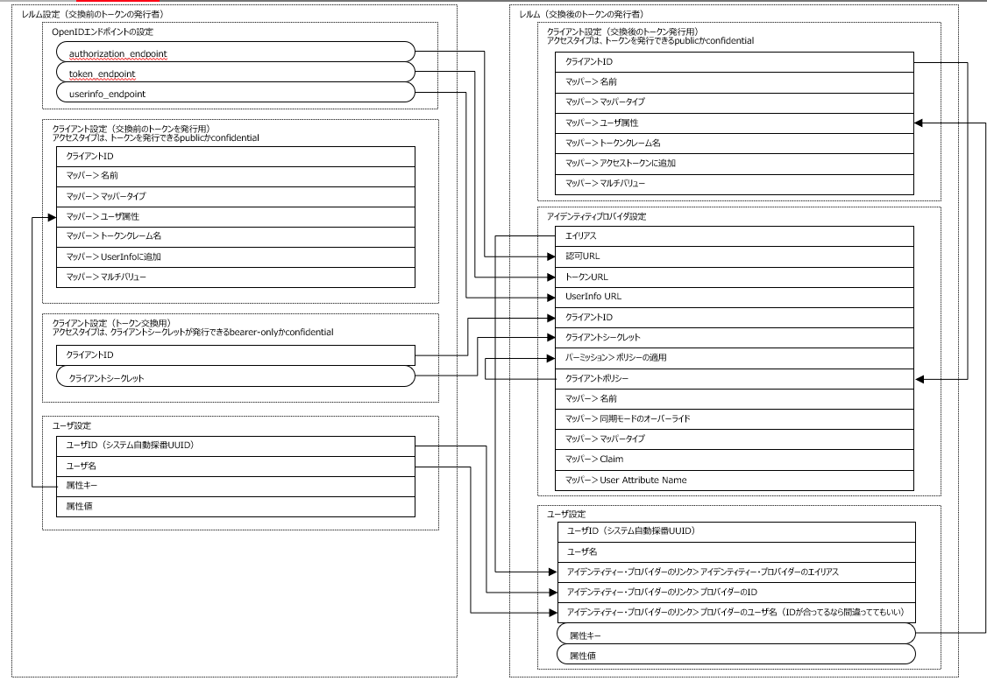
■アクセスタイプについて
 | OAuth2.0ではクライアントタイプとして定義されている。bearer-onlyはKeycloakの独自仕様
 | https://openid-foundation-japan.github.io/rfc6749.ja.html#client-types
 | アクセスタイプ | クライアント シークレット | トークン発行 | 認可 | 備考
 | public | ＿ | 〇 | ＿ | ブラウザにトークンを発行する場合、認可コードグラントに加えPKCEを使うことを推奨
 | confidential | 〇 | 〇 | 〇 | ＿
 | bearer-only | 〇 | ＿ | ＿ | トークンイントロスペクションだけをするアプリなど

■グラントタイプについて
 | Keycloakの設定項目とOAuth2.0のグラントタイプは表現がやや異なるので、以下に対応関係を示す。
 | グラントタイプはトークンを発行する際のフローを定めるものなので、トークンを発行しないbearer-onlyクライアントには関係ない。
 | Keycloakのクライアント設定項目 | OAuth2.0のグラントタイプ | publicのときに選択可 | confidntialのときに選択可 | bearer-onlyのときに選択可
 | 標準フローの有効 | Authorization Code | 〇 | 〇 | ＿
 | インプリシット・フローの有効 | Implicit | 〇 | 〇 | ＿
 | ダイレクト・アクセス・グラントの有効 | Resource Owner Password Credentials | 〇 | 〇 | ＿
 | サービス・アカウントの有効 | Client Credentials | ＿ | 〇 | ＿

■ユーザデータの同期について
 | トークン交換によって認可サーバにユーザが新規作成される場合、2回トークン交換をしないと属性が同期されない

■認証サーバと認可サーバ間のトークン交換に関わる設定

デフォルト設定
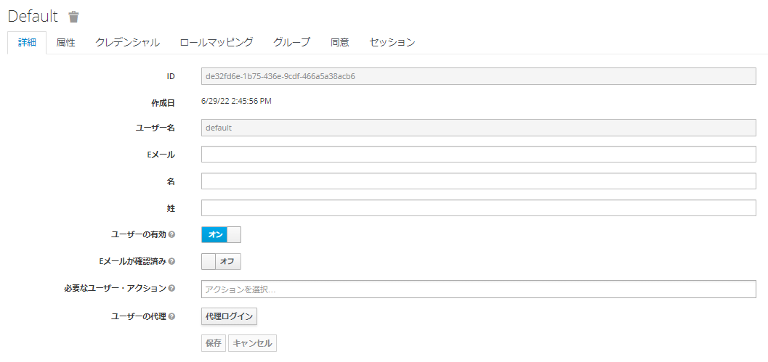
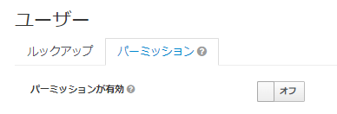
レルムの設定
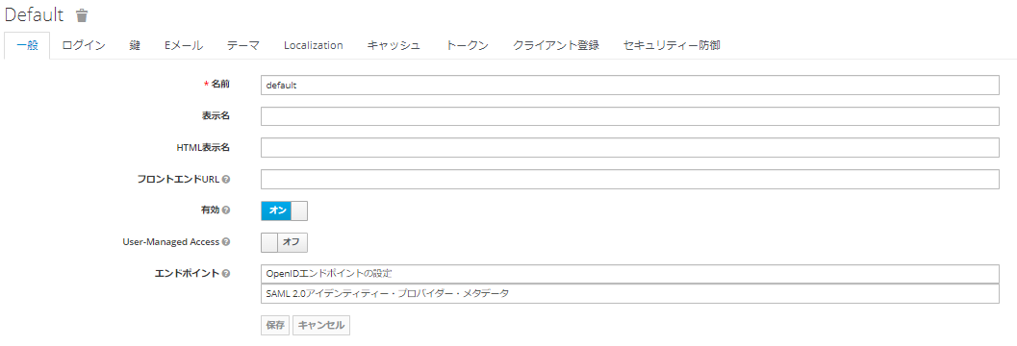

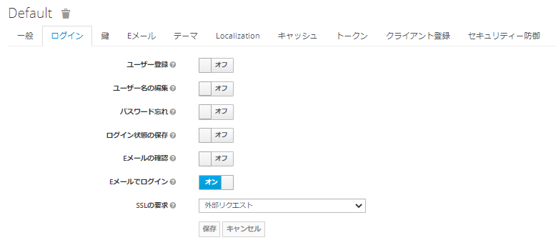

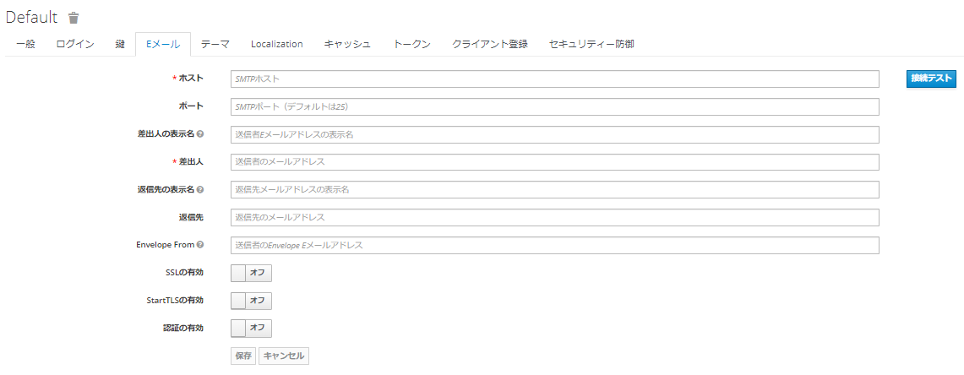

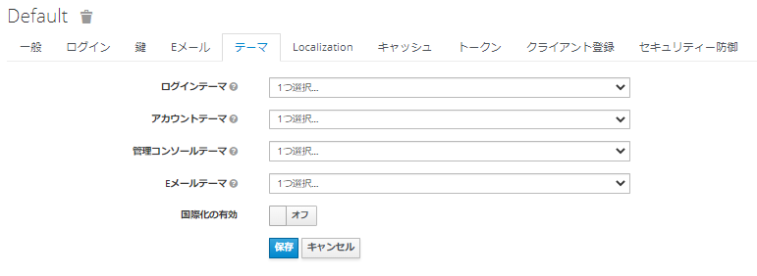

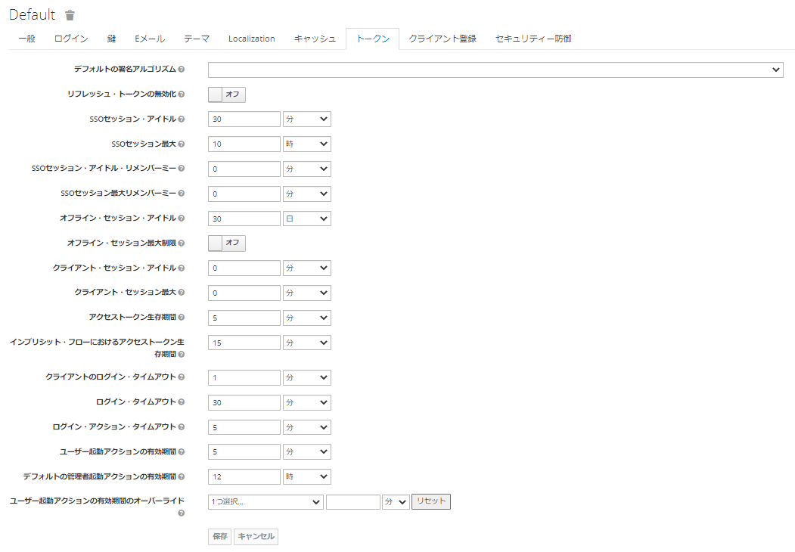

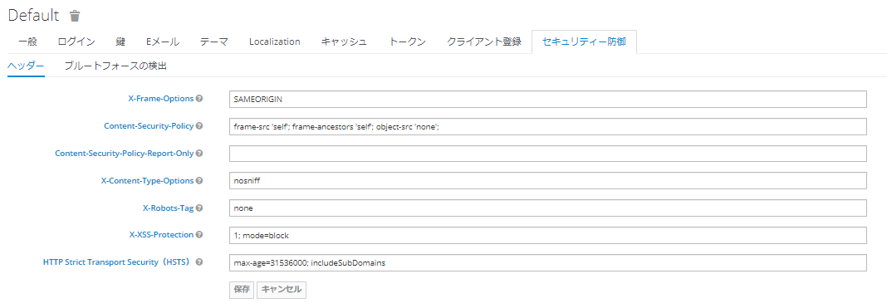

クライアント
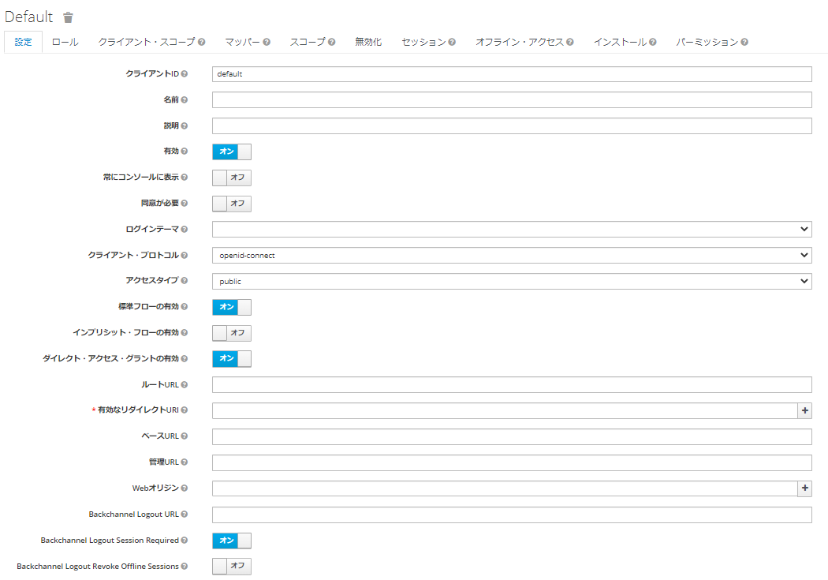

アイデンティティ・プロバイダー

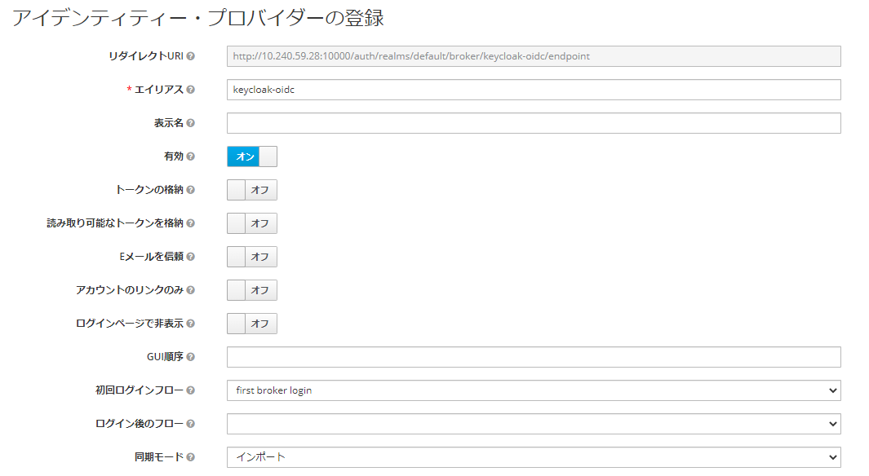

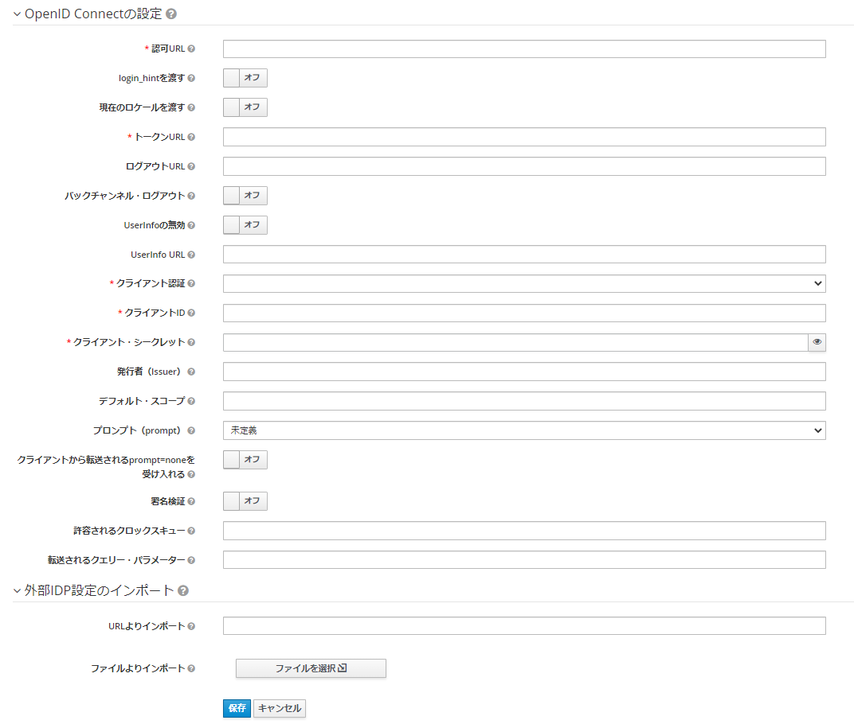

ユーザ

